Blad1
Keuze altijd zichtbaar via slicer of dergelijke?

Staal | A | B | C | D | E
AA | 1 | 10 | 19 | 28 | 37
BB | 2 | 20 | 38 | 56 | 74
CC | 3 | 30 | 57 | 84 | 111
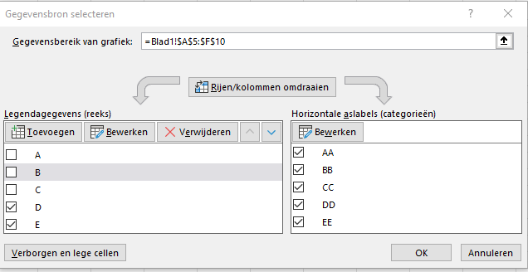
DD | 4 | 40 | 76 | 112 | 148
EE | 5 | 50 | 95 | 140 | 185

